Sheet1
白山市宝隆山公墓收费公示表
收费单位：白山市宝隆山公墓
墓穴类型 | 墓区位置 | 收费 标准 | 计费单位 | 收费管理形式 | 收费依据 | 护墓管理费 | 墓穴详情 | 减免政策 | 备注(可附照片)
双人穴 | 万福园 （惠民墓） | 按照全市公墓价格管理有关要求，在成本核算基础上加价不超过30% | 8800元/个 | 参照政府指导价 | 白山发改收管字【2009】146号 《关于批复新增公墓墓穴品种销售指导价格的 通知》 | 已向发改部门提交申请 | 墓穴占地面积1 平方米:墓体主材为 花岗岩材料， 墓碑为大理石材料，墓台构 件含盖板、石栏等，绿植含塔柏一对。 已含建墓工料费等费用， 不含护墓管理费、刻字费、安葬费。 | 惠民价8800元/个 安葬、合葬均免费 | 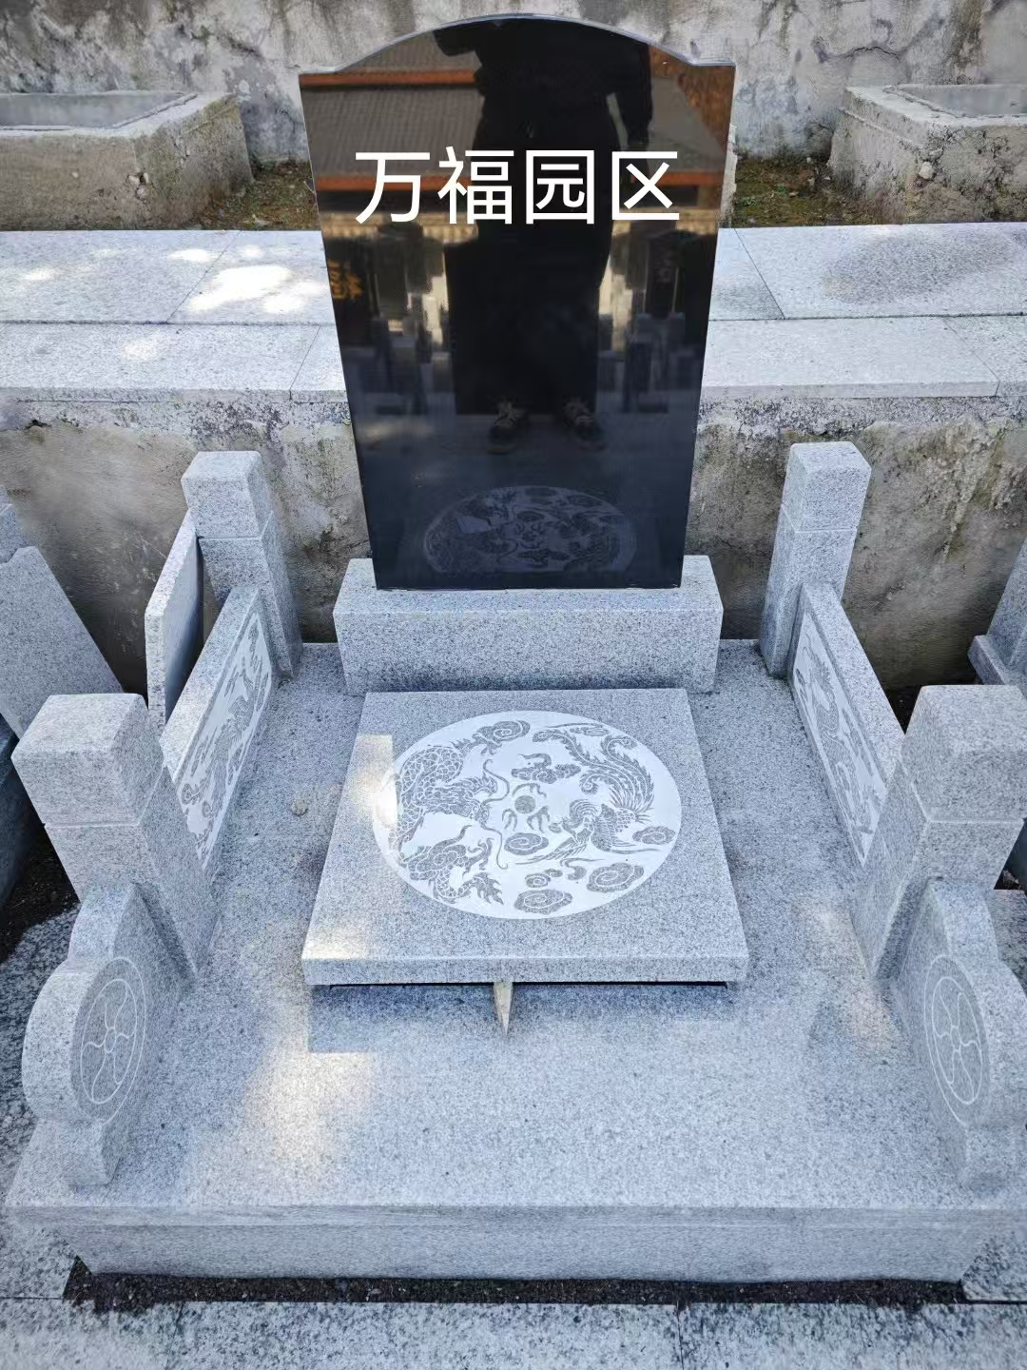
双人穴 | 永安园一区 | 按照全市公墓价格管理有关要求，在成本核算基础上加价不超过30% | 29800元/个 | 参照政府指导价 | 白山发改收管字【2009】146号 《关于批复新增公墓墓穴品种销售指导价格的 通知》 | 已向发改部门提交申请 | 墓穴占地面积1 平方米:墓体主材为 花岗岩材料， 墓碑为大理石材料，墓台构 件含盖板、石栏等，绿植含塔柏一对。 已含建墓工料费等费用， 不含护墓管理费、刻字费、安葬费。 | 安葬、合葬均免费 | 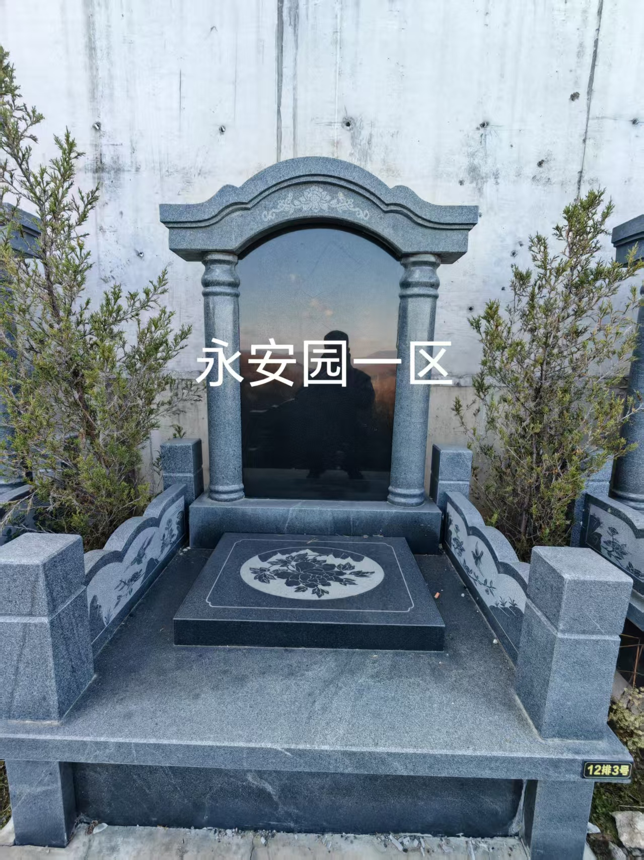
双人穴 | 永安园二、三区 （惠民墓） | 按照全市公墓价格管理有关要求，在成本核算基础上加价不超过30% | 21800元/个 | 参照政府指导价 | 白山发改收管字【2009】146号 《关于批复新增公墓墓穴品种销售指导价格的 通知》 | 已向发改部门提交申请 | 墓穴占地面积1 平方米:墓体主材为 花岗岩材料， 墓碑为大理石材料，墓台构 件含盖板、石栏等，绿植含塔柏一对。 已含建墓工料费等费用， 不含护墓管理费、刻字费、安葬费。 | 惠民价21800元/个 安葬、合葬均免费 | 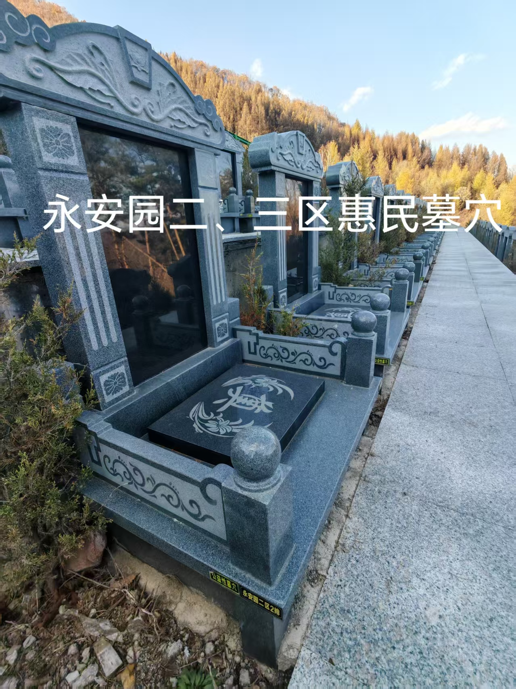
双人穴 | 永福园一区 | 按照全市公墓价格管理有关要求，在成本核算基础上加价不超过30% | 36800元/个 | 市场调节价 |  | 已向发改部门提交申请 | 墓穴占地面积1 平方米:墓体主材为 花岗岩材料， 墓碑为大理石材料，墓台构 件含盖板、石栏等，含石狮子一对，绿植含塔柏一对。 已含建墓工料费等费用， 不含护墓管理费、刻字费、安葬费。 | 安葬、合葬均免费 | 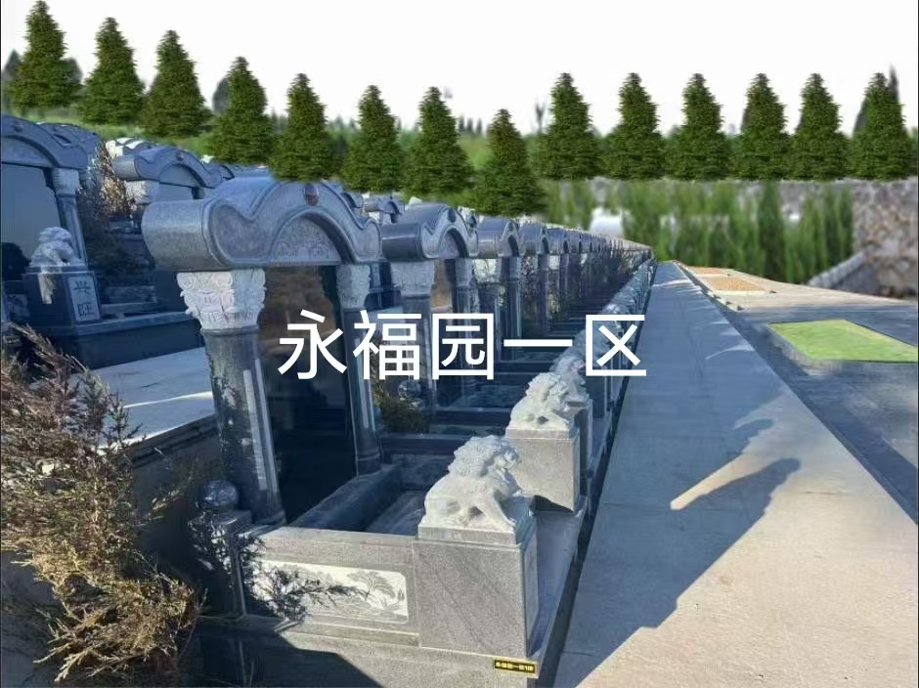
双人穴 | 永福园二区 | 按照全市公墓价格管理有关要求，在成本核算基础上加价不超过30% | 36800元/个 | 市场调节价 |  | 已向发改部门提交申请 | 墓穴占地面积1 平方米:墓体主材为 花岗岩材料， 墓碑为大理石材料，墓台构 件含盖板、石栏等，含绿植含塔柏一对。 已含建墓工料费等费用， 不含护墓管理费、刻字费、安葬费。 | 安葬、合葬均免费 | 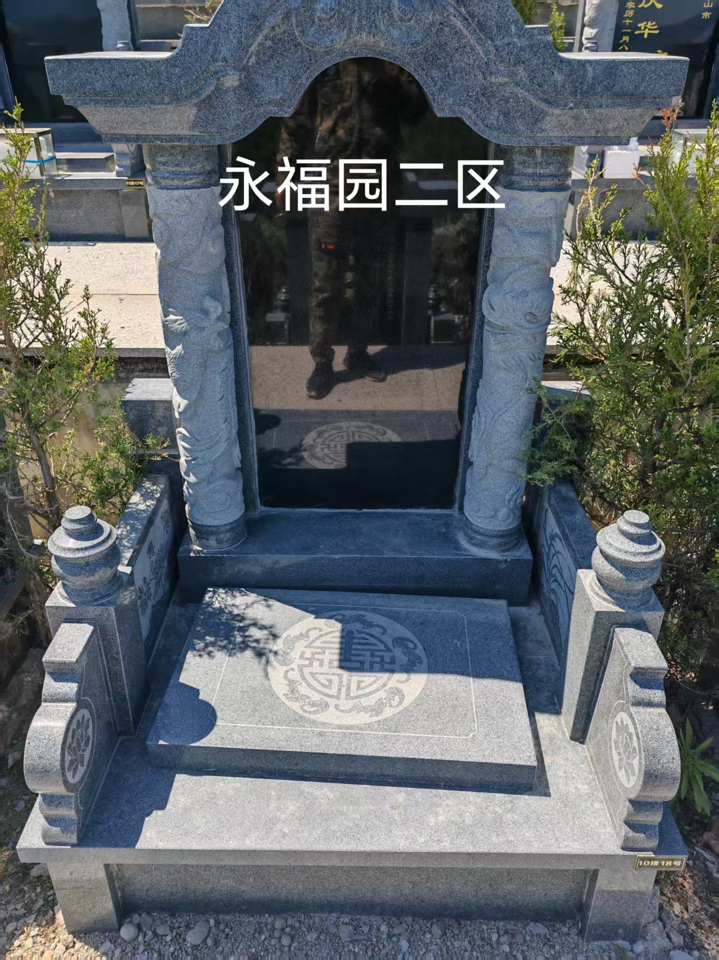
双人穴 | 永福园三区、四区 | 按照全市公墓价格管理有关要求，在成本核算基础上加价不超过30% | 35800元/个 | 市场调节价 |  | 已向发改部门提交申请 | 墓穴占地面积0.9 平方米:墓体主材为 花岗岩材料， 墓碑为大理石材料，墓台构 件含盖板、石栏等，含绿植含塔柏一对。 已含建墓工料费等费用， 不含护墓管理费、刻字费、安葬费。 | 安葬、合葬均免费 | 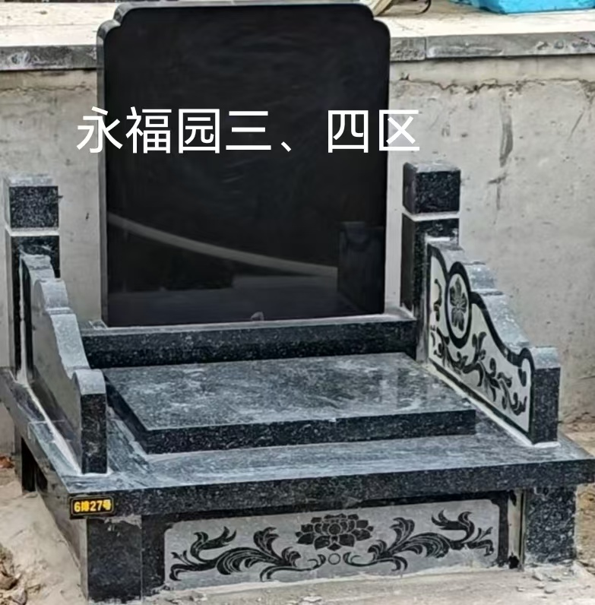
双人穴 | 永寿园一区、二区 | 按照全市公墓价格管理有关要求，在成本核算基础上加价不超过30% | 48800元/个 | 参照政府指导价 | 白山发改收管字【2009】146号 《关于批复新增公墓墓穴品种销售指导价格的 通知》 | 已向发改部门提交申请 | 墓穴占地面积1 平方米:墓体主材为 大理石材料， 墓碑为大理石材料，墓台构 件含盖板、石栏等，含绿植含塔柏一对。 已含建墓工料费等费用， 不含护墓管理费、刻字费、安葬费。 | 安葬、合葬均免费 | 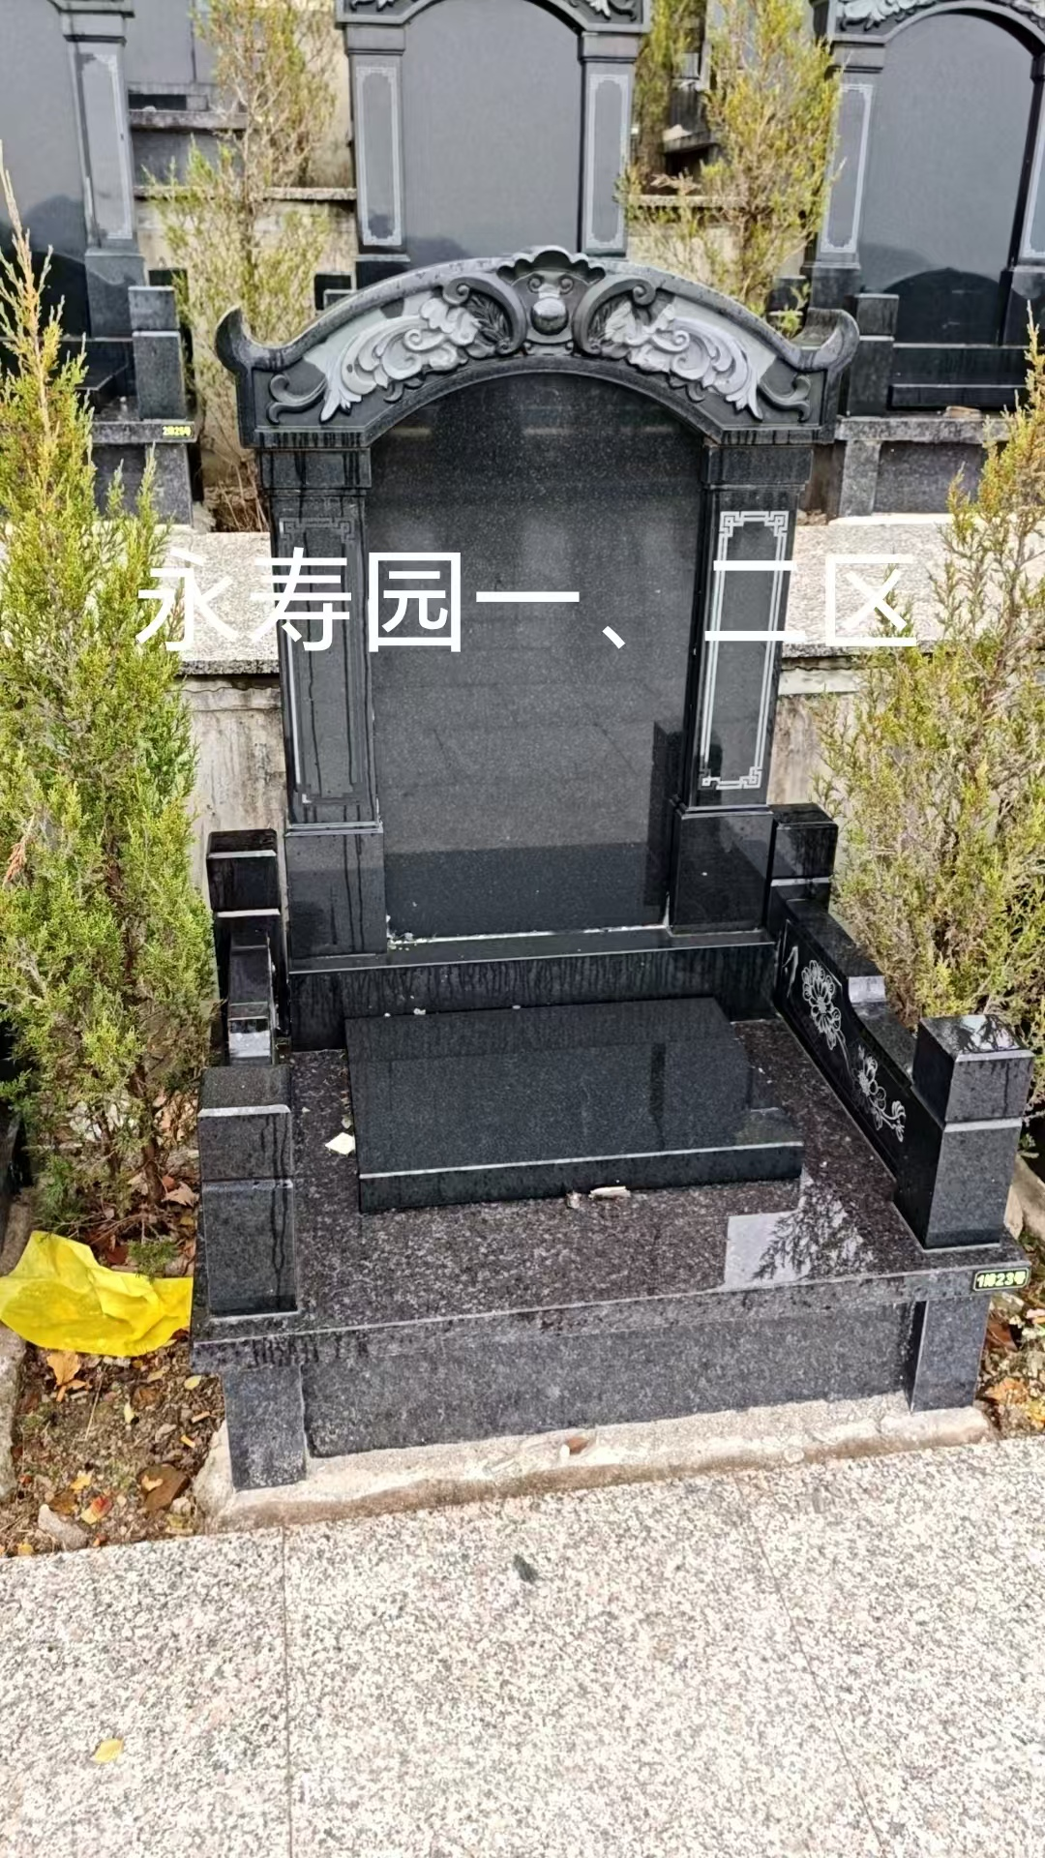
政务服务便民热线：12345 市场监管投诉举报电话：12315 白山市民政局监督电话：3219066

